①建築確認申請
手数料算定ツール（一戸建ての住宅、長屋、共同住宅） ※建築設備、非住宅のご申請の際は手数料規則をご確認ください。

 |  |  |  |  |  |  |  |  |  |  | 選択情報（確認申請）
 |  |  |  |  |  |  |  |  |  |  | 1 | 確認申請で許容応力度計算を審査希望の際選択してください。当センターにて長期又は性能評価の許容応力度計算を審査している場合
基本情報 |  |  |  |  |  | 選択情報（確認申請） |  |  |  |  |  | 選択する必要はありません。
 |  |  |  |  |  |  |  |  |  |  | 2 | 一戸建ての住宅で壁量計算を行う場合は追加手数料は不要です。
1 | 申請種別 |  | 確認申請・完了検査 |  |  | 1 | 構造計算（許容応力度計算） |  |  | □ | 3 | 外皮基準及び一次エネルギー消費量基準の両方を仕様基準で審査する場合選択できます。いずれかを性能基準で評価（たすき掛け）の場合は
 |  |  |  |  |  |  |  |  |  |  |  | 建築物エネルギー消費性能適合判定をご申請ください。※3号建築物は判定申請対象外です。
2 | 地名地番 |  |  |  |  | 2 | 構造計算（壁量計算）※一戸建ての住宅以外 |  |  | □ | 4,5 | 既存部分の判断は下記URLをご参照ください。
 |  |  |  |  |  |  |  |  |  |  |  | 引用：国土交通省HP https://www.mlit.go.jp/jutakukentiku/jutakukentiku_house_fr_000061.html
 |  |  |  |  |  | 3 | 省エネ計算（仕様基準） |  |  | □
 |  |  |  |  |  |  |  |  |  |  | 選択情報（完了検査）
3 | 建築主 |  |  |  |  | 4 | 既存建築物の構造関係規定適合審査 |  |  | □ | 10,11 | 省エネ性能適合判定を行っている場合選択してください（3号建築物以外）。
 |  |  |  |  |  |  |  |  |  |  | 12,13 | 省エネ軽微変更についてはこちらをご確認ください。
4 | 延床面積 |  |  |  | ㎡ | 5 | 既存不適格部分の審査 |  |  | □
 |  |  |  |  |  |  |  |  |  |  | その他
5 | 階数（地上） |  |  |  | 階 | 6 | 天空率の審査 |  |  | □ | ・ | ご提出の際は可能であればExcelデータでご提出をお願いします。

6 | 構造 |  |  |  |  | 7 | 日影図の審査 |  |  | □ | ○法6条一項区分フロー
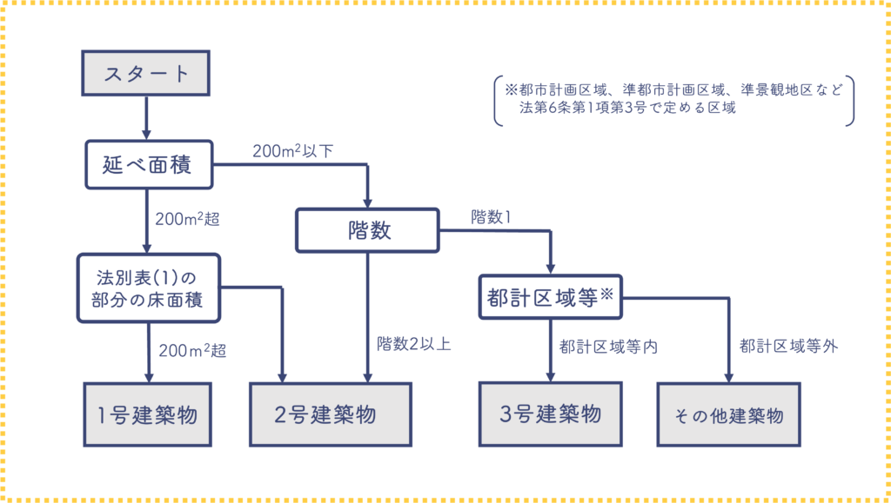
7 | 用途 |  |  |  |  | 8 | 特定天井の審査 |  |  | □

8 | 法第6条1項の区分 |  |  |  |  | 9 | 特殊建築物 |  |  | □

9 | 法第68条の10第1項の認定 |  |  |  |  | 選択情報（完了検査）

10 | 戸数（共同住宅等の場合） |  |  |  | 戸 | 10 | 省エネ検査（仕様基準） |  |  | □

11 | 長期・性能評価の申請有無（当センターに限る） |  |  |  |  | 11 | 省エネ検査（省エネ適判,性能評価,長期） |  |  | □

 |  |  |  |  |  | 12 | 省エネ軽微変更ルートB（一戸建ての住宅） |  |  | □

 |  |  |  |  |  | 13 | 省エネ軽微変更ルートB（共同住宅等） |  |  | □

手数料額

確認申請 |  |  |  |  |  | 中間・完了検査

基本料金 |  | 25,000 |  |  |  | 基本料金（完了） |  | 22,000

 |  |  |  |  |  | 基本料金（中間） |  | 0

追加料金 |  | 0 |  |  |  | 完了検査追加料金 |  | 0

手数料の額 |  | 25,000 |  | 円（非課税） |  | 手数料の額 |  | 22,000 | 円（非課税）

※センター使用欄 |  |  |  |  |  | ※センター使用欄

備考欄（申請者情報、振込先、検査希望日などご自由に入力してください）

※参考 軽微変更（省エネ）について
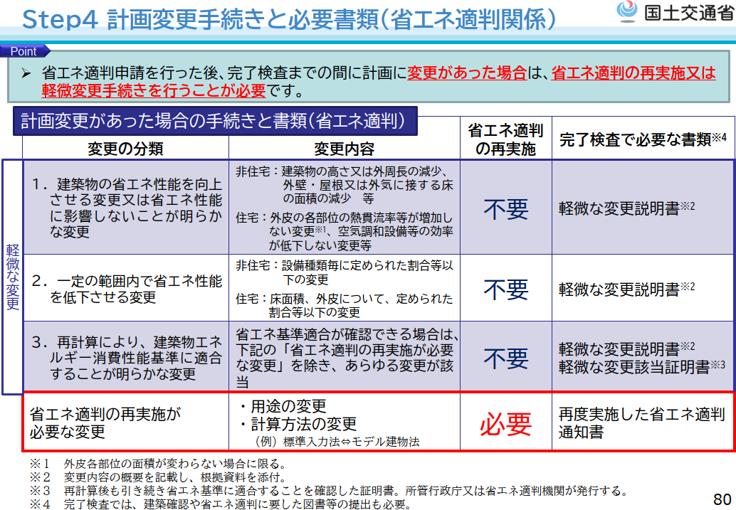 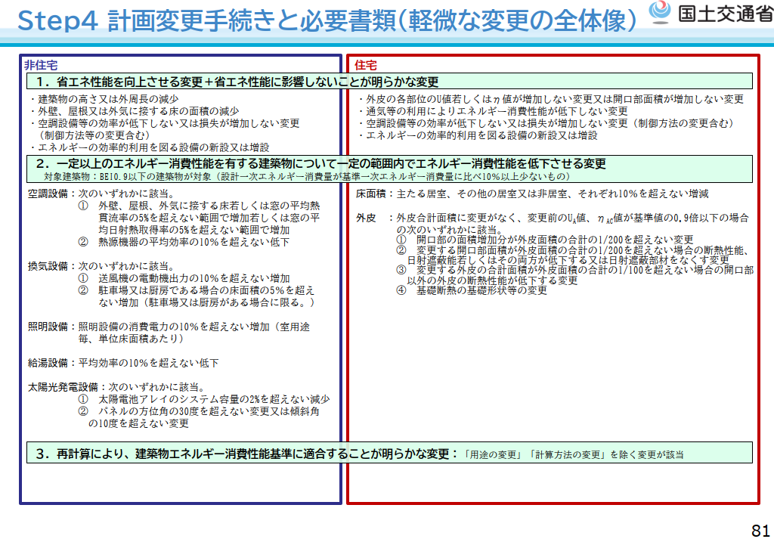 出典：国土交通省HP（https://www.mlit.go.jp/jutakukentiku/house/04.html）

完了検査時に確認する必要があります。

